상품제안서
뉴핸들메쉬 여행용세트 통합S형 | 상품코드: F30443

 |  |  |  |  |  |  | 02-412-0044 | www.easy1.co.kr
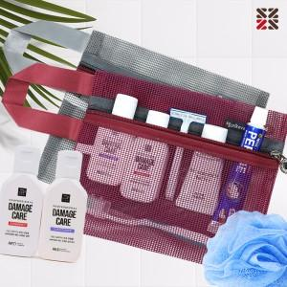

【상세/제작정보】 | <p>●입수량 S1-50개,S2-40개,S3-40개</p><p>●배송비 박스당 5000원(vat별도)​&nbsp;</p>

【인쇄/포장옵션】 | 실크 / 종이케이스

【공급단가】 | 수량 | 100~ | 300~ | 500~ | 1,000~ | 3,000~
*VAT별도 | S1 | 8,250원 | 8,110원 | 7,920원 | 7,720원 | 7,590원
 | S2 | 9,500원 | 9,340원 | 9,120원 | 8,890원 | 8,740원
 | S3 | 9,870원 | 9,710원 | 9,480원 | 9,240원 | 9,080원

【상품 URL】 | https://dev.easy1.co.kr:443/src/goods_detail.php?gdno=30443

